界面&功能
界面相关 |  |  |  |  | 功能规则

1
 | 功能入口
 | 主界面点击挂机按钮打开
 | 挂机设置界面

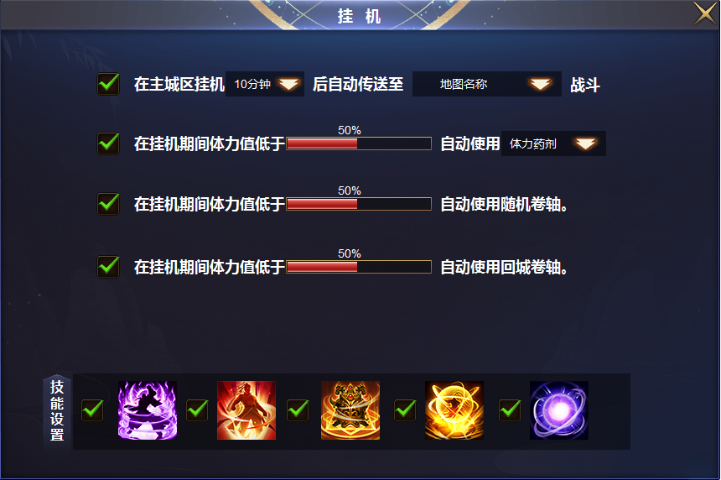
2
 |  | 1 | 一级框 |  | 1 | 主界面点击挂机按钮打开
 |  | 2 | 挂机 |  | 2 | 挂机设置
 |  |  | ▶ | 选中框，文字底，下拉箭头 |  | ▶ | 角色在线时，人物在主城区没有操作10分钟后会自动进入地图战斗。
 |  | 3 | 进度条 |  |  | ▶ | 自动战斗需要改动，之前仅仅是小范围，现在是全图移动战斗。
3
 |  | 4 | 技能设置标题栏 |  | 3 | 挂机使用
 |  |  | ▶ | 技能栏下背景框 |  | ▶ | 进入挂机状态后，可设置体力药剂，回城卷轴，随机卷轴的使用比例。
 |  |  |  |  |  | ▶ | 非挂机状态不生效，此时以常规设置为主，挂机设置用于角色挂机状态中。
 |  |  |  |  | 4 | 技能设置
 |  |  |  |  |  | ▶ | 有选中框，去掉勾选后，角色挂机时不释放此技能。

4

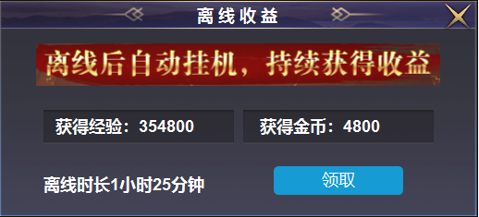
 |  | 1 | 二级弹窗 |  | 1 | 离线后会自动获得收益。
 |  |  | ▶ | 美术文字 |  | ▶ | 上线后弹出收益狂，点击领取弹出恭喜获得并关闭弹窗
 |  |  | ▶ | 文字底框

 |  | 1 | 挂机特效（类似于自动寻路）但是尺寸更大 |  | 1 | 角色在线进入挂机状态后，屏幕上出现特效。循环播放。
 |  |  |  |  |  | 类似于屏幕锁定，点击一次后特效消失。

